ORGANIGRAMA
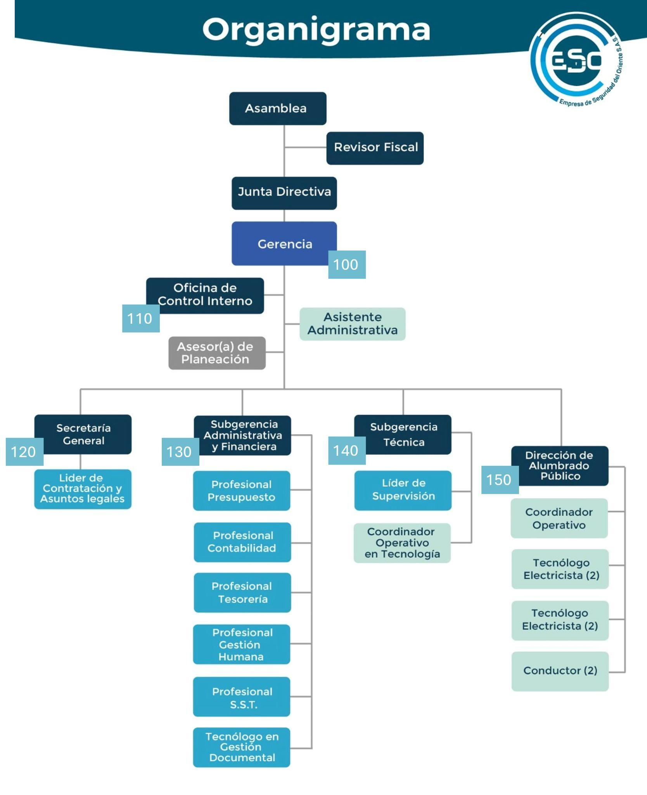

CCD CODIFICACIÓN
 |  | CUADRO DE CODIFICACIÓN DE SERIES DOCUMENTALES

CÓDIGO | SERIE | CÓDIGO | SUBSERIE
01 | ACCIONES CONSTITUCIONALES | 01 | Acciones de Cumplimiento
 |  | 02 | Acciones de Grupo
 |  | 03 | Acciones de Tutela
 |  | 04 | Acciones populares
02 | ACTAS | 01 | Actas de Asamblea General de Accionistas
 |  | 02 | Actas de Comité de Conciliación y Defensa Judicial
 |  | 03 | Actas de Comité de Contratación
 |  | 04 | Actas de Comité de Convivencia Laboral
 |  | 05 | Actas de Comité de Seguridad Vial
 |  | 06 | Actas de Comité Institucional de Coordinación de Control Interno
 |  | 07 | Actas de Comité Institucional de Gestión Ambiental
 |  | 08 | Actas de Comité Institucional de Gestión y Desempeño
 |  | 09 | Actas de Comité Paritario de Seguridad y Salud en el Trabajo
 |  | 10 | Actas de Comité Técnico de Sostenibilidad y Saneamiento Contable
 |  | 11 | Actas de eliminación documental
 |  | 12 | Actas de Junta Directiva
03 | ACTOS ADMINISTRATIVOS | 01 | Acuerdos
 |  | 02 | Resoluciones
04 | AUTORIZACIONES DE USO DE IMAGEN
05 | BOLETINES DE COMUNICACIONES | 01 | Boletines de Prensa
 |  | 02 | Boletines Informativos
06 | BOLETINES DIARIOS DE TESORERÍA
07 | CIRCULARES | 01 | Circulares Dispositivas
 |  | 02 | Circulares Informativas
08 | COMPROBANTES CONTABLES | 01 | Comprobantes contables de egreso
 |  | 02 | Comprobantes contables de ingreso
09 | COMPROBANTES DE ALMACÉN | 01 | Comprobantes de baja de bienes de almacén
 |  | 02 | Comprobantes de egreso de bienes de almacén
 |  | 03 | Comprobantes de ingreso de bienes de almacén
10 | CONCEPTOS | 01 | Conceptos jurídicos
11 | CONCILIACIONES BANCARIAS
12 | CONSECUTIVOS DE COMUNICACIONES OFICIALES | 01 | Consecutivos de comunicaciones oficiales enviadas
 |  | 02 | Consecutivos de comunicaciones oficiales recibidas
13 | CONTRATOS | 01 | Contratos de Adquisición o Venta de Inmuebles
 |  | 02 | Contratos de Agencia Comercial
 |  | 03 | Contratos de alianzas estratégicas, colaboración empresarial o asociaciones empresariales
 |  | 04 | Contratos de Aprendizaje
 |  | 05 | Contratos de Arrendamiento
 |  | 06 | Contratos de Ciencia y Tecnología
 |  | 07 | Contratos de Comodato
 |  | 08 | Contratos de Compraventa
 |  | 09 | Contratos de Emergencias
 |  | 10 | Contratos de Empréstitos
 |  | 11 | Contratos de Interventoría
 |  | 12 | Contratos de Leasing
 |  | 13 | Contratos de Obra
 |  | 14 | Contratos de Órdenes de Compra
 |  | 15 | Contratos de Permuta de bienes muebles o inmuebles
 |  | 16 | Contratos de Prestación de servicios
 |  | 17 | Contratos de prestación de servicios profesionales y de apoyo a la gestión
 |  | 18 | Contratos de Seguros
 |  | 19 | Contratos de Suministros
 |  | 20 | Contratos Interadministrativos
14 | CONVENIOS | 01 | Convenios de cooperación internacional
 |  | 02 | Convenios de cooperación nacional
 |  | 03 | Convenios de Prácticas
 |  | 04 | Convenios interadministrativos
 |  | 05 | Convenios interinstitucionales
15 | DECLARACIONES TRIBUTARIAS | 01 | Declaraciones de Estampillas, Tasas y Contribuciones
 |  | 02 | Declaraciones de Fondo Único de Tecnologías de la Información y las Comunicaciones
 |  | 03 | Declaraciones de Impuesto de Industria y Comercio
 |  | 04 | Declaraciones de Impuesto sobre las Ventas
 |  | 05 | Declaraciones de Renta
 |  | 06 | Declaraciones de Retención del Impuesto de Industria y Comercio
 |  | 07 | Declaraciones de Retención en la Fuente
16 | DERECHOS DE PETICIÓN
17 | DISEÑOS Y OBRAS DE ALUMBRADO PÚBLICO
18 | ESTADOS FINANCIEROS
19 | ESTUDIOS ORGANIZACIONALES
20 | ESTUDIOS TÉCNICOS DE ALUMBRADO PÚBLICO
21 | FICHAS TÉCNICAS DE LUMINARIAS
22 | HISTORIALES DE BIENES INMUEBLES
23 | HISTORIALES DE MAQUINARIA Y EQUIPOS
24 | HISTORIALES DE VEHÍCULOS
25 | HISTORIAS CLINICAS OCUPACIONALES
26 | HISTORIAS DE EQUIPOS DE SISTEMAS DE INFORMACIÓN
27 | HISTORIAS LABORALES
28 | INFORMES | 01 | Informes a entes de Control
 |  | 02 | Informes a otras entidades
 |  | 03 | Informes Administrativos
 |  | 04 | Informes de auditorías al Sistema de Gestión de Seguridad y Salud en el Trabajo
 |  | 05 | Informes de auditorías de entes de control
 |  | 06 | Informes de auditorias del Sistema de Gestión de Calidad
 |  | 07 | Informes de auditorías internas
 |  | 08 | Informes de austeridad y eficiencia en el gasto público
 |  | 09 | Informes de Control Interno Contable
 |  | 10 | Informes de Evaluación a la Gestión Institucional por Dependencia
 |  | 11 | Informes de Evaluación Independiente del Estado del Sistema de Control Interno
 |  | 12 | Informes de Gestión
 |  | 13 | Informes de Gestión de Indicadores
 |  | 14 | Informes de inspecciones de seguridad y salud en el trabajo
 |  | 15 | Informes de investigaciones de incidentes y emergencias ambientales
 |  | 16 | Informes de participación en eventos externos de interés institucional
 |  | 17 | Informes de Rendición de Cuenta Fiscal
 |  | 18 | Informes de Rendición de Cuentas
 |  | 19 | Informes de seguimiento a derechos de autor y software
 |  | 20 | Informes de Seguimiento a la Ley de Transparencia y Acceso a la Información Pública
 |  | 21 | Informes de Seguimiento a las Funciones del Comité de Conciliación
 |  | 22 | Informes de seguimiento a las Peticiones, Quejas, Reclamos, Sugerencias y Denuncias
 |  | 23 | Informes de seguimiento a los Planes de Mejoramiento
 |  | 24 | Informes de seguimiento a los planes institucionales
 |  | 25 | Informes de seguimiento a los riesgos institucionales
 |  | 26 | Informes de Seguimiento al Arqueo de Caja Menor
 |  | 27 | Informes de seguimiento al código de integridad
 |  | 28 | Informes de seguimiento al Índice de Transparencia y Acceso a la Información
 |  | 29 | Informes de seguimiento al plan anticorrupción y atención al ciudadano
 |  | 30 | Informes de Seguimiento al Programa de Transparencia y Ética Pública
 |  | 31 | Informes de Seguimiento al Sistema de Seguridad y Salud en el Trabajo
 |  | 32 | Informes de Seguimiento y Evaluación al Riesgo de Gestión y Corrupción
 |  | 33 | Informes de Sistema de Gestión de Seguridad y Salud en el Trabajo
 |  | 34 | Informes de Solicitudes de Acceso a Información
 |  | 35 | Informes Institucionales de Evaluación del Desempeño
 |  | 36 | Informes trimestrales de seguimiento al Modelo Integrado de Planeación y Control MIPG
 |  | 37 | Informes Trimestrales del Comité de Convivencia Laboral
29 | INSTRUMENTOS ARCHIVÍSTICOS | 01 | Bancos terminológicos de series y subseries documentales
 |  | 02 | Cuadros de clasificación documental
 |  | 03 | Inventarios documentales de Archivo Central
 |  | 04 | Planes institucionales de archivos
 |  | 05 | Programas de gestión documental
 |  | 06 | Tablas de control de acceso
 |  | 07 | Tablas de retención documental
 |  | 08 | Tablas de valoración documental
30 | INSTRUMENTOS DE CONTROL | 01 | Instrumentos de control administrativos
 |  | 02 | Instrumentos de control de administración del sitio web
 |  | 03 | Instrumentos de control de comunicaciones oficiales
 |  | 04 | Instrumentos de control de diseño de contenido audiovisual
 |  | 05 | Instrumentos de control de donaciones de alumbrado público
 |  | 06 | Instrumentos de control de permisos preoperacionales
 |  | 07 | Instrumentos de control de requerimientos internos administrativos
 |  | 08 | Instrumentos de control de requerimientos técnicos de sistemas
 |  | 09 | Instrumentos de control operativos
31 | INSTRUMENTOS DE GESTIÓN DE LA INFORMACIÓN PÚBLICA | 01 | Esquema de Publicación de Información
 |  | 02 | Índices de Información Clasificada y Reservada
 |  | 03 | Registros de Activos de información
32 | INVENTARIOS | 01 | Inventarios de Bienes Inmuebles
 |  | 02 | Inventarios de Bienes muebles
33 | LIBROS CONTABLES AUXILIARES
34 | LIBROS CONTABLES PRINCIPALES | 01 | Libro Diario
 |  | 02 | Libro Mayor
35 | LIBROS DE CONTABILIDAD PRESUPUESTAL | 01 | Libros de cuentas por pagar
 |  | 02 | Libros de gastos
 |  | 03 | Libros de ingresos
 |  | 04 | Libros de legalización del gasto
 |  | 05 | Libros de registro de reservas presupuestales
 |  | 06 | Libros de vigencias futuras
36 | LIBROS DE SOCIOS Y ACCIONISTAS
37 | MANUALES | 01 | Manuales Archivísticos y de Gestión Documental
 |  | 02 | Manuales de Alumbrado Público
 |  | 03 | Manuales de Códigos Laborales
 |  | 04 | Manuales de Conflicto de Intereses
 |  | 05 | Manuales de Contratación
 |  | 06 | Manuales de Gobierno en línea
 |  | 07 | Manuales de Imagen Corporativa
 |  | 08 | Manuales de Política de Protección de datos personales
 |  | 09 | Manuales de procesos y procedimientos
 |  | 10 | Manuales de Supervisión e Interventoría
 |  | 11 | Manuales del Modelo Integrado de Planeación y Gestión
 |  | 12 | Manuales del sistema de Gestión Ambiental
 |  | 13 | Manuales del Sistema de Gestión de Calidad
 |  | 14 | Manuales del Sistema de Gestión de Seguridad y Salud en el Trabajo
 |  | 15 | Manuales Específicos de Funciones, Requisitos y Competencias Laborales
38 | NÓMINA
39 | PLANES | 01 | Planes Anticorrupción y Atención al ciudadano
 |  | 02 | Planes Anuales de Adquisiciones
 |  | 03 | Planes Anuales de Empleos Vacantes
 |  | 04 | Planes anuales de incentivos institucionales
 |  | 05 | Planes de Acción Institucional
 |  | 06 | Planes de Auditoría
 |  | 07 | Planes de Bienestar Laboral
 |  | 08 | Planes de Comunicaciones
 |  | 09 | Planes de Conservación Documental
 |  | 10 | Planes de Emergencia de Gestión Ambiental
 |  | 11 | Planes de gestión del riesgo
 |  | 12 | Planes de mantenimiento de infraestructura
 |  | 13 | Planes de mantenimiento de maquinaria y equipo
 |  | 14 | Planes de Mantenimiento y expansiones
 |  | 15 | Planes de Mejoramiento institucional
 |  | 16 | Planes de preservación digital a largo plazo
 |  | 17 | Planes de prevención, preparación y respuestas ante emergencias
 |  | 18 | Planes de Previsión de Recursos Humano
 |  | 19 | Planes de Seguridad y Privacidad de la Información
 |  | 20 | Planes de trabajo anual del Sistema de Gestión de Seguridad y Salud en el Trabajo
 |  | 21 | Planes de Transferencias Documentales
 |  | 22 | Planes de Tratamiento de Riesgos de Seguridad y Privacidad de la Información
 |  | 23 | Planes del sistema de Gestión Ambiental
 |  | 24 | Planes Estratégico de Tecnologías de la Información y las Comunicaciones - PETI
 |  | 25 | Planes Estratégicos de Seguridad Vial
 |  | 26 | Planes Estratégicos de Talento Humano
 |  | 27 | Planes Estratégicos Institucionales
 |  | 28 | Planes institucionales de capacitación
 |  | 29 | Planes Institucionales de Capacitación en Seguridad y Salud en el Trabajo
40 | PRESUPUESTOS
41 | PROCESOS CONTRACTUALES DECLARADOS DESIERTOS
42 | PROCESOS DE ELECCIÓN DE REPRESENTANTES A COMITÉS
43 | PROCESOS JUDICIALES
44 | PROCESOS JURÍDICOS | 01 | Procesos disciplinarios
45 | PROGRAMAS | 01 | Programas Anuales Mensualizados de Caja PAC
 |  | 02 | Programas de bienestar social
 |  | 03 | Programas de Fortalecimiento de la Imagen Institucional
 |  | 04 | Programas de Gestión Ambiental
 |  | 05 | Programas de Mantenimiento de Bienes y Equipos
 |  | 06 | Programas de Seguridad y Salud en el Trabajo
 |  | 07 | Programas de Transparencia y Ética Pública PTEP
46 | PROYECTOS | 01 | Proyectos de Alumbrado Público
 |  | 02 | Proyectos de Gestión Ambiental
 |  | 03 | Proyectos de Inversión
 |  | 04 | Proyectos de Mejoramiento Organizacional
47 | PROYECTOS DE ACUERDO
48 | REGISTROS DE EXPANSIONES DE ALUMBRADO PÚBLICO
49 | REGISTROS DE OPERACIONES DE CAJA MEJOR
50 | REGLAMENTOS INTERNOS DE TRABAJO
51 | SOLICITUDES DE APROBACIÓN DE DISEÑOS Y OBRAS DE ALUMBRADO PÚBLICO DESISTIDAS
52 | SOLICITUDES DE ELABORACIÓN, MODIFICACIÓN O ELIMINACIÓN DE LA DOCUMENTACIÓN DEL SISTEMA DE GESTIÓN DE CALIDAD

